Karte
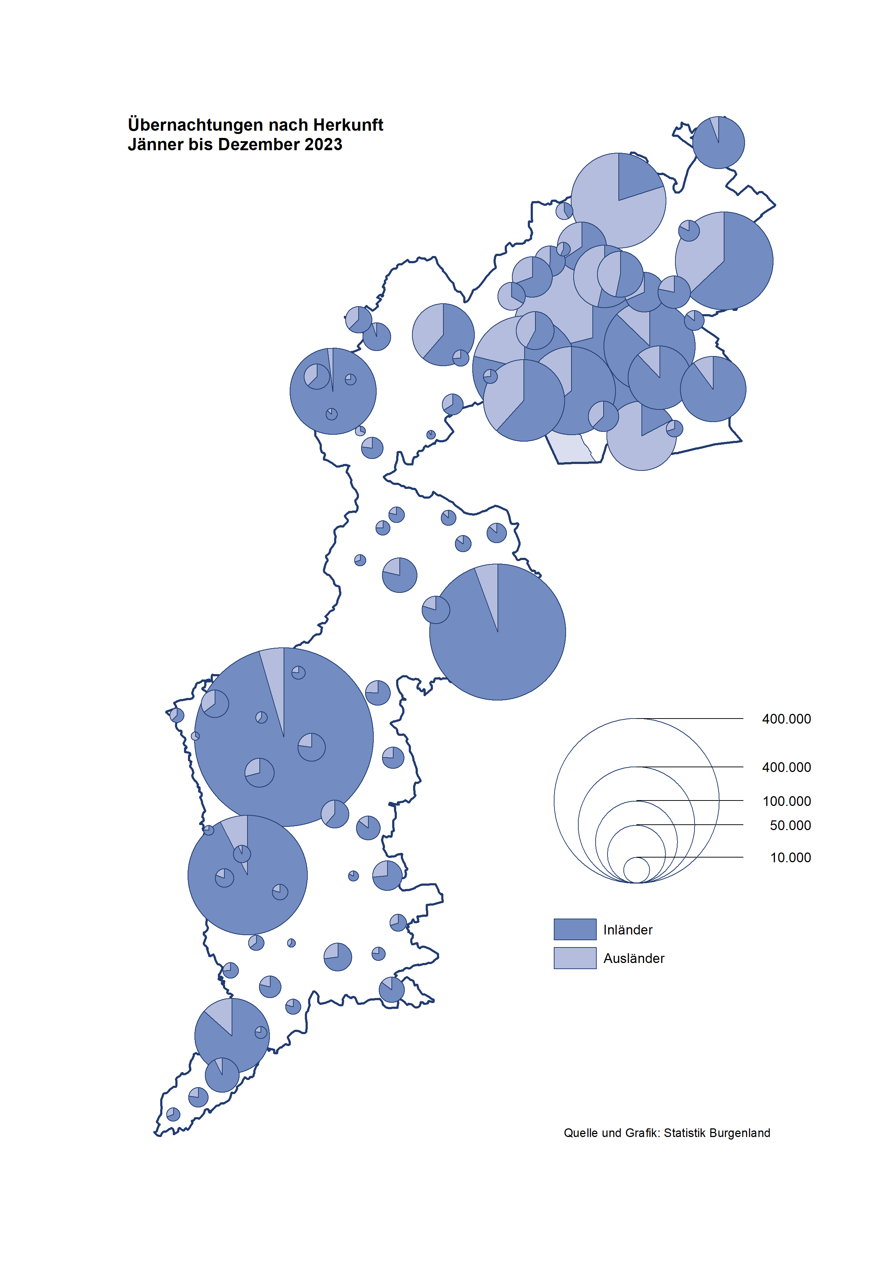

Bgld
Ankünfte nach Unterkunftsart |  |  |  |  |  |  |  | Übernachtungen nach Unterkunftsart |  |  |  |  |  |  |  | Daten für Grafik 2:
Dezember 2023 |  |  |  |  |  |  |  | Dezember 2023 |  |  |  |  |  |  |  |  | Monat | 2023 | 2022 | Ø 2012-2022 | 2022 | 2021 | 2020 | 2019 | 2018 | 2017 | 2016 | 2015 | 2014 | 2013 | 2012

Unterkunftsart | Ankünfte |  |  |  |  |  |  | Unterkunftsart | Übernachtungen |  |  |  |  |  |  |  |  | 3,146,244 | 2,935,453 | 2,884,016 | 2,935,453 | 2,510,061 | 2,287,961 | 3,144,232 | 3,050,564 | 3,092,657 | 3,084,025 | 2,914,691 | 2,912,637 | 2,853,243 | 2,938,655
 | Inländer |  | Ausländer |  | insgesamt |  |  |  | Inländer |  | Ausländer |  | insgesamt
 | 2022 | 2023 | 2022 | 2023 | 2022 | 2023 | % |  | 2022 | 2023 | 2022 | 2023 | 2022 | 2023 | % | Jänner | 1 | 138,816 | 115,620 | 127,704 | 115,620 | 29,476 | 145,353 | 142,561 | 145,246 | 145,386 | 144,674 | 134,038 | 133,981 | 132,179 | 136,230
 |  |  |  |  |  |  |  |  |  |  |  |  |  |  |  | Feber | 2 | 140,234 | 121,086 | 129,390 | 121,086 | 34,472 | 151,431 | 140,588 | 142,295 | 142,728 | 145,581 | 135,782 | 142,631 | 131,305 | 135,387
Burgenland | 42,192 | 46,019 | 10,844 | 12,782 | 53,036 | 58,801 | 10.9% | Burgenland | 113,079 | 126,155 | 21,157 | 23,974 | 134,236 | 150,129 | 11.8% | März | 3 | 149,745 | 138,364 | 138,018 | 138,364 | 45,792 | 64,358 | 163,253 | 168,732 | 155,317 | 173,021 | 148,988 | 147,200 | 164,265 | 148,907
Gewerbl. Beherbergungsbetrieb | 38,497 | 41,563 | 9,686 | 11,530 | 48,183 | 53,093 | 10.2% | Gewerbl. Beherbergungsbetrieb | 84,404 | 90,581 | 17,464 | 20,398 | 101,868 | 110,979 | 8.9% | April | 4 | 221,850 | 227,240 | 181,872 | 227,240 | 50,285 | 5,072 | 244,826 | 224,025 | 232,034 | 202,440 | 201,029 | 212,756 | 185,187 | 215,698
5/4-Stern | 31,843 | 34,928 | 5,419 | 6,819 | 37,262 | 41,747 | 12.0% | 5/4-Stern | 73,055 | 79,284 | 10,662 | 13,180 | 83,717 | 92,464 | 10.4% | Mai | 5 | 280,173 | 290,079 | 258,657 | 290,079 | 158,476 | 46,179 | 283,418 | 306,488 | 278,950 | 328,809 | 292,559 | 285,056 | 297,188 | 278,023
3-Stern | 5,394 | 5,658 | 1,526 | 1,902 | 6,920 | 7,560 | 9.2% | 3-Stern | 9,203 | 9,688 | 2,893 | 3,273 | 12,096 | 12,961 | 7.2% | Juni | 6 | 438,324 | 341,645 | 310,409 | 341,645 | 333,648 | 233,437 | 353,757 | 312,160 | 347,452 | 298,750 | 304,686 | 319,646 | 276,693 | 292,628
2/1-Stern | 1,260 | 977 | 2,741 | 2,809 | 4,001 | 3,786 | -5.4% | 2/1-Stern | 2,146 | 1,609 | 3,909 | 3,945 | 6,055 | 5,554 | -8.3% | Juli | 7 | 417,126 | 407,558 | 427,499 | 407,558 | 472,159 | 447,640 | 430,134 | 431,967 | 436,808 | 437,717 | 417,086 | 403,168 | 408,674 | 409,575
Privatquartier nicht auf Bauernhof | 458 | 731 | 244 | 251 | 702 | 982 | 39.9% | Privatquartier nicht auf Bauernhof | 949 | 1,188 | 685 | 689 | 1,634 | 1,877 | 14.9% | Aug | 8 | 487,313 | 470,298 | 506,682 | 470,298 | 557,336 | 546,671 | 513,292 | 486,508 | 503,565 | 510,434 | 483,048 | 494,104 | 488,499 | 519,743
Privatquartier auf Bauernhof | 146 | 136 | 45 | 32 | 191 | 168 | -12.0% | Privatquartier auf Bauernhof | 247 | 222 | 101 | 58 | 348 | 280 | -19.5% | Sept | 9 | 311,564 | 294,755 | 302,431 | 294,755 | 360,851 | 369,853 | 301,838 | 294,404 | 306,558 | 299,008 | 282,739 | 260,716 | 264,879 | 291,135
Campingplatz | 156 | 183 | 17 | 10 | 173 | 193 | 11.6% | Campingplatz | 375 | 458 | 24 | 28 | 399 | 486 | 21.8% | Okt | 10 | 227,566 | 230,442 | 217,801 | 230,442 | 257,755 | 203,553 | 225,667 | 217,367 | 218,450 | 217,470 | 203,272 | 206,019 | 203,858 | 211,959
Kurheim der Sozialvers.träger | 324 | 442 | 0 | 1 | 324 | 443 | 36.7% | Kurheim der Sozialvers.träger | 7,665 | 10,076 | 11 | 28 | 7,676 | 10,104 | 31.6% | Nov | 11 | 183,404 | 164,130 | 161,467 | 164,130 | 126,150 | 46,036 | 193,867 | 183,958 | 181,241 | 179,370 | 171,475 | 171,477 | 179,421 | 179,009
Private und öffentliche Kurheime | 905 | 1,142 | 7 | 2 | 912 | 1,144 | 25.4% | Private und öffentliche Kurheime | 15,953 | 19,714 | 65 | 91 | 16,018 | 19,805 | 23.6% | Dez | 12 | 150,129 | 134,236 | 122,088 | 134,236 | 83,661 | 28,378 | 151,031 | 137,414 | 144,168 | 146,751 | 139,989 | 135,883 | 121,095 | 120,361
Jugendherberge | 109 | 128 | 1 | 5 | 110 | 133 | 20.9% | Jugendherberge | 132 | 168 | 1 | 17 | 133 | 185 | 39.1%
Ferienwohnung, Ferienhaus | 1,509 | 1,683 | 812 | 921 | 2,321 | 2,604 | 12.2% | Ferienwohnung, Ferienhaus | 3,203 | 3,716 | 2,634 | 2,467 | 5,837 | 6,183 | 5.9% | Überschrift1: | Übernachtungen im Dezember nach Unterkunftsarten
Sonstige Unterkunft | 88 | 11 | 32 | 30 | 120 | 41 | -65.8% | Sonstige Unterkunft | 151 | 32 | 172 | 198 | 323 | 230 | -28.8%

Übernachtungen im Dezember nach Unterkunftsarten
Übernachtungen nach Monaten
 |  |  |  |  |  |  |  |  |  |  |  |  |  |  |  | Daten für Grafik 1:
 |  |  |  |  |  |  |  |  |  |  |  |  |  |  |  |  | 2023 | 2022
 |  |  |  |  |  |  |  |  |  |  |  |  |  |  |  | 5/4-Stern | 92,464 | 83,717
 |  |  |  |  |  |  |  |  |  |  |  |  |  |  |  | 3-Stern | 12,961 | 12,096
 |  |  |  |  |  |  |  |  |  |  |  |  |  |  |  | 2/1-Stern | 5,554 | 6,055
 |  |  |  |  |  |  |  |  |  |  |  |  |  |  |  | Privatquartier | 2,157 | 1,982
 |  |  |  |  |  |  |  |  |  |  |  |  |  |  |  | Campingplatz | 486 | 399
 |  |  |  |  |  |  |  |  |  |  |  |  |  |  |  | Kurheim, Erhol. | 29,909 | 23,694
 |  |  |  |  |  |  |  |  |  |  |  |  |  |  |  | Sonst. Unterk. | 6,598 | 6,293

 |  |  |  |  |  |  |  |  |  |  |  |  |  |  |  | Kontrolle | 150,129 | 134,236

Gem20
Die 20 Gemeinden mit den meisten Übernachtungen
Dezember 2023

Gemeinde | Ankünfte |  |  | Übernachtungen
 | 2022 | 2023 | % | 2022 | 2023 | %

Bad Tatzmannsdorf | 7,879 | 9,278 | 17.8% | 30,749 | 38,897 | 26.5%
Stegersbach | 6,821 | 7,888 | 15.6% | 17,498 | 19,749 | 12.9%
Lutzmannsburg | 7,968 | 8,236 | 3.4% | 17,246 | 17,636 | 2.3%
Parndorf | 7,406 | 7,861 | 6.1% | 10,603 | 11,005 | 3.8%
Frauenkirchen | 5,210 | 5,049 | -3.1% | 10,058 | 9,483 | -5.7%
Bad Sauerbrunn | 524 | 614 | 17.2% | 6,413 | 8,079 | 26.0%
Rust | 1,823 | 2,071 | 13.6% | 5,811 | 6,074 | 4.5%
Jennersdorf | 2,204 | 2,293 | 4.0% | 4,710 | 4,431 | -5.9%
Andau | 2,149 | 2,477 | 15.3% | 3,178 | 3,640 | 14.5%
Sankt Andrä a. Zicksee | 246 | 243 | -1.2% | 3,205 | 3,538 | 10.4%
Eisenstadt | 1,677 | 2,038 | 21.5% | 2,700 | 3,266 | 21.0%
Kittsee | 159 | 209 | 31.4% | 3,080 | 2,968 | -3.6%
Neusiedl a. See | 1,172 | 1,091 | -6.9% | 2,513 | 2,432 | -3.2%
Pamhagen | 214 | 509 | 137.9% | 1,045 | 2,291 | 119.2%
Weiden a. See | 68 | 1,016 |  | 190 | 1,536
Podersdorf a. See | 592 | 883 | 49.2% | 989 | 1,304 | 31.9%
Oberpullendorf | 293 | 281 | -4.1% | 607 | 790 | 30.1%
St. Martin a. d. Raab | 259 | 330 | 27.4% | 551 | 684 | 24.1%
Jois | 228 | 166 | -27.2% | 528 | 538 | 1.9%
Neutal | 262 | 327 | 24.8% | 408 | 537 | 31.6%

Die 10 Gemeinden mit den meisten Übernachtungen im Dezember
 |  |  |  |  |  |  |  | Daten für Grafik: | 2022 | 2023 | 2022 | 2023
 |  |  |  |  |  |  | 1 | Bad Tatzmannsdorf | 30,749 | 38,897 | 124.2 | 140.9
 |  |  |  |  |  |  | 2 | Stegersbach | 17,498 | 19,749 | 70.7 | 71.6
 |  |  |  |  |  |  | 3 | Lutzmannsburg | 17,246 | 17,636 | 69.6 | 63.9
 |  |  |  |  |  |  | 4 | Parndorf | 10,603 | 11,005 | 42.8 | 39.9
 |  |  |  |  |  |  | 5 | Frauenkirchen | 10,058 | 9,483 | 40.6 | 34.4
 |  |  |  |  |  |  | 6 | Bad Sauerbrunn | 6,413 | 8,079 | 25.9 | 29.3
 |  |  |  |  |  |  | 7 | Rust | 5,811 | 6,074 | 23.5 | 22.0
 |  |  |  |  |  |  | 8 | Jennersdorf | 4,710 | 4,431 | 19.0 | 16.1
 |  |  |  |  |  |  | 9 | Andau | 3,178 | 3,640 | 12.8 | 13.2
 |  |  |  |  |  |  | 10 | Sankt Andrä a. Zicksee | 3,205 | 3,538 | 12.9 | 12.8
 |  |  |  |  |  |  |  | restliche Gemeinden | 24,765 | 27,597 | 100.0 | 100.0

 |  |  |  |  |  |  |  | Insgesamt | 134,236 | 150,129

 |  |  |  |  |  |  |  | Überschrift: | Die 10 Gemeinden mit den meisten Übernachtungen im Dezember

